Лист1
Название | Описание | Год возникновения | Классификация | Принцип работы | Интерфейс | Преимущества | Недостатки | Вывод
RCS | Одна из самых первых систем управления версиями, разработанная в 1982 году. Для каждого файла, зарегистрированного в системе, она хранит полную историю изменений, причём для текстовых файлов используется эффективный алгоритм дельта-компрессии, когда хранится только последняя версия и все межверсионные изменения. Система позволяет также хранить версии бинарных файлов, но без использования этого механизма сжатия, то есть каждая версия бинарного файла хранится полностью. | 1982 г. | централзованный | Здесь в игру вступают распределённые системы контроля версий (РСКВ). В РСКВ (таких как Git, Mercurial, Bazaar или Darcs) клиенты не просто скачивают снимок всех файлов (состояние файлов на определённый момент времени) — они полностью копируют репозиторий. В этом случае, если один из серверов, через который разработчики обменивались данными, умрёт, любой клиентский репозиторий может быть скопирован на другой сервер для продолжения работы. Каждая копия репозитория является полным бэкапом всех данных. | 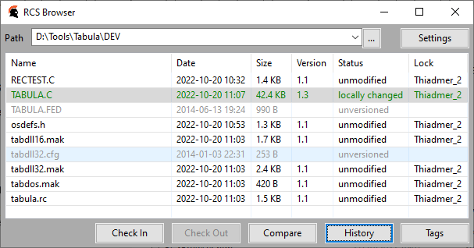 | 1. RCS - проста в использовании и хорошо подходит для ознакомления с принципами работы систем контроля версий. 2. Хорошо подходит для резервного копирования отдельных файлов, не требующих частого изменения группой пользователей. 3. Широко распространена и предустановленна в большинстве свободно распространяемых операционных системах. | 1. Отслеживает изменения только отдельных файлов, что не позволяет использовать ее для управления версиями больших проектов. 2. Не позволяет одновременно вносить изменения в один и тот же файл несколькими пользователями. 3. Низкая функциональность, по сравнению с современными системами контроля версий. | Система контроля версий RCS предоставляет слишком слабый набор инструментов для управления разрабатываемыми проектами и подходит разве что для ознакомления с технологией контроля версий или ведения небольшой истории откатов отдельных файлов.
CVS | Централизованная система управления версиями, популярная в 1990-е - начале 2000-х годов. Хранит историю изменений определённого набора файлов, как правило, исходного кода программного обеспечения, и облегчает совместную работу группы людей над одним проектом. Распространяется на условиях лицензии GNU GPL. | 1990 | централизованый | Системы контроля версий (СКВ или VCS) разработаны специально для того, чтобы максимально упростить и упорядочить работу над проектом (вне зависимости от того, сколько человек в этом участвуют). СКВ дает возможность видеть, кто, когда и какие изменения вносил; позволяет формировать новые ветви проекта, объединять уже имеющиеся; настраивать контроль доступа к проекту; осуществлять откат до предыдущих версий. | 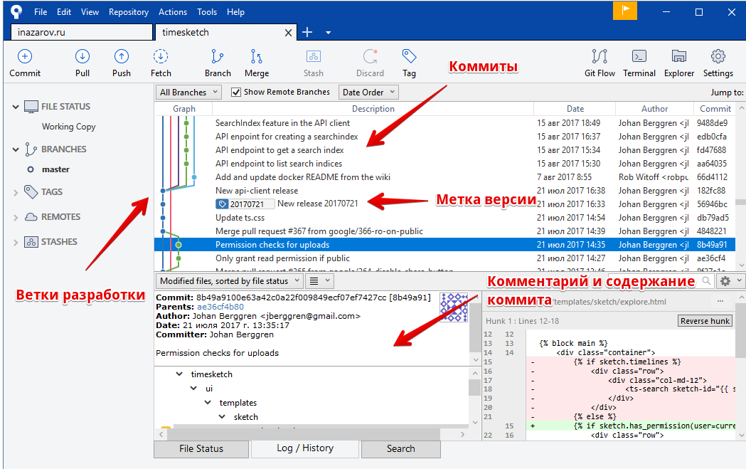 | 1. Несколько клиентов могут одновременно работать над одним и тем же проектом. 2. Позволяет управлять не одним файлом, а целыми проектами. 3. Обладает огромным количеством удобных графических интерфейсов, способных удовлетворить практически любой, даже самый требовательный вкус. 4. Широко распространена и поставляется по умолчанию с большинством операционных систем Linux. 5. При загрузке тестовых файлов из репозитория передаются только изменения, а не весь файл целиком. | 1. При перемещении или переименовании файла или директории теряются все, привязанные к этому файлу или директории, изменения. 2. Сложности при ведении нескольких параллельных веток одного и того же проекта. 3. Ограниченная поддержка шрифтов. 4. Для каждого изменения бинарного файла сохраняется вся версия файла, а не только внесенное изменение. 5. С клиента на сервер измененный файл всегда передается полностью. 6. Ресурсоемкие операции, так как требуют частого обращения к репозиторию, и сохраняемые копии имеют некоторую избыточность. | Несмотря на то, что CVS устарела и обладает серьезными недостатками, она все еще является одной из самых популярных систем контроля версий и отлично подходит для управления небольшими проектами, не требующих создания нескольких параллельных версий, которые надо периодически объединять. CVS можно порекомендовать, как промежуточный шаг в освоении работы систем контроля версий, ведущий к более мощным и современным видам таких программ.
Subversion | Subversion - это система контроля версий с открытым кодом. Используя Subversion вы можете записывать историю исходных файлов и документов. Она управляет файлами и каталогами во времени. Дерево файлов располагается в центральном хранилище. Хранилище больше похоже на обычный файл-сервер, за исключением того, что он помнит каждое изменение когда-либо сделанное в файлах или каталогах. | 2000 | централизованый | Несмотря на то, что CVS устарела и обладает серьезными недостатками, она все еще является одной из самых популярных систем контроля версий и отлично подходит для управления небольшими проектами, не требующих создания нескольких параллельных версий, которые надо периодически объединять. CVS можно порекомендовать, как промежуточный шаг в освоении работы систем контроля версий, ведущий к более мощным и современным видам таких программ. | 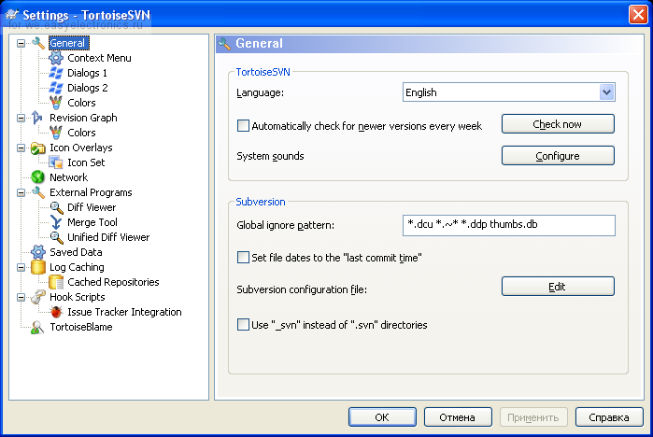 | 1. Система команд, схожая с CVS. 2. Поддерживается большинство возможностей CVS. 3. Разнообразные графические интерфейсы и удобная работа из консоли. 4. Отслеживается история изменения файлов и каталогов даже после их переименования и перемещения. 5. Высокая эффективность работы, как с текстовыми, так и с бинарными файлами. 6. Встроенная поддержка во многие интегрированные средства разработки, такие как KDevelop, Zend Studio и многие другие. 7. Возможность создания зеркальных копий репозитория. 8. Два типа репозитория – база данных или набор обычных файлов. 9. Возможность доступа к репозиторию через Apache с использованием протокола WebDAV. 10. Наличие удобного механизма создания меток и ветвей проектов. 11. Можно с каждым файлом и директорией связать определенный набор свойств, облегчающий взаимодействие с системой контроля версии. 12. Широкое распространение позволяет быстро решить большинство возникающих проблем, обратившись к данным, накопленным Интернет-сообществом. | 1. Полная копия репозитория хранится на локальном компьютере в скрытых файлах, что требует достаточно большого объема памяти. 2. Существуют проблемы с переименованием файлов, если переименованный локально файл одним клиентом был в это же время изменен другим клиентом и загружен в репозиторий. 3. Слабо поддерживаются операции слияния веток проекта. 4. Сложности с полным удалением информации о файлах попавших в репозиторий, так как в нем всегда остается информация о предыдущих изменениях файла, и непредусмотрено никаких штатных средств для полного удаления данных о файле из репозитория. | Subversion – современная система контроля версий, обладающая широким набором инструментов, позволяющих удовлетворить любые нужды для управления версиями проекта с помощью централизованной системы контроля. В Интернете множество ресурсов посвящено особенностям Subversion, что позволяет быстро и качественно решать все возникающие в ходе работы проблемы. Простота установки, подготовки к работе и широкие возможности позволяют ставить subversion на одну из лидирующих позиций в конкурентной гонке систем контроля версий.
Aegis | Aegis (Aegis BMD или ABMD) - программа Агентства противоракетной обороны Министерства обороны США, разработанная для обеспечения противоракетной обороны от баллистических ракет малой и средней дальности. Это часть национальной стратегии противоракетной обороны Соединенных Штатов. | 1991 | централизованный | сновная особенность Aegis – это способ контроля вносимых в репозиторий изменений. Во-первых, перед занесением каких-либо изменений, они должны обязательно пройти ряд тестов. И если нововведения в исходный код программы не проходят тесты, то требуется либо добавлять новые тесты, либо исправлять возможные ошибки в исходном коде. Во-вторых, перед внесением изменений в основную ветку разрабатываемого проекта, они должны быть одобрены обозревателем. В третьих, предусмотрена иерархия доступа к репозиторию, основанная на системе прав доступа Unix-подобных операционных систем к файлам. Все это делает использование системы контроля версий Aegis надежным, но крайне сложным, и даже хорошо проработана документация не сильно это облегчает | 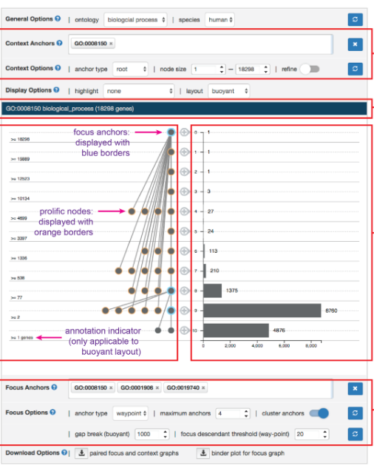 | 1. Надежный контроль корректности загружаемых изменений. 2. Возможность предоставлять различные уровни доступа к фалам репозитория, что дает приличный уровень безопасности. 3. Качественная документация. 4. Возможность переименовывать файлы, сохраненные в репозитории, без потери истории изменений. 5. Возможность работы с локальным репозиторием, если отсутствует сетевой доступ к главному репозиторию. | 1. Отсутствие встроенной поддержки сетевого взаимодействия. 2. Сложность настройки и работы с репозиторием. 3. Слабые графические интерфейсы. | Сложность работы Aegis может оттолкнуть пользователей от использования систем контроля версий, поэтому ее нельзя рекомендовать для ознакомления или ведения небольших программных проектов. Однако, она имеет ряд преимуществ, которые могут быть полезны в некоторых специфических ситуациях, особенно, когда требуется жесткий контроль за качеством разрабатываемого программного обеспечения.
Monoton | Monotone — это программный инструмент с открытым исходным кодом для распределенного контроля версий. Monotone отслеживает ревизии файлов, группирует наборы ревизий в наборы изменений и отслеживает историю переименований. Основное внимание в проекте уделяется целостности, а не производительности.[2] Monotone разработан для распределенной работы и активно использует криптографические примитивы для отслеживания версий файлов (с помощью безопасного хэша SHA-1) и для аутентификации действий пользователя (с помощью криптографических подписей RSA). | 2003 | распределенный | 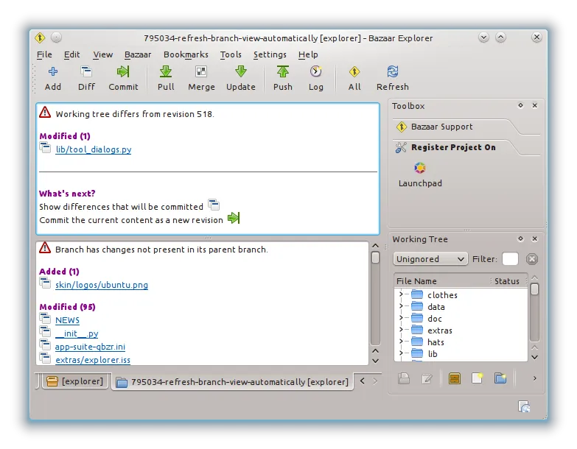 работа с этой системой контроля версий - достаточно проста, а многие команды - схожи с командами, используемыми в Subversion и CVS. Отличия, в основном, заключаются в организации слияния ветвей проектов различных разработчиков. Работа с Monotone строится следующим образом. В первую очередь, создается база данных проекта SQLite, и генерируются ключи с использованием алгоритма хеширования SHA1 (Secure Hash Algorithm 1). Затем, по ходу корректировки проекта пользователем, все изменения сохраняются в этой базе данных, аналогично сохранению изменений в репозитории других систем контроля версий. Для синхронизации проекта с другими пользователями необходимо: - Экспортировать ключ (хэш - код последней версии проекта) и получить аналогичные ключи от других клиентов. - Сохранить всем клиентам полученные ключи в связке ключей своих локальных проектах Monotone. - Теперь каждый, зарегистрированный таким образом пользователь, может синхронизировать разработку со своими коллегами, используя простой набор команд. Обобщим достоинства и недостатки системы контроля версий Monotone. | 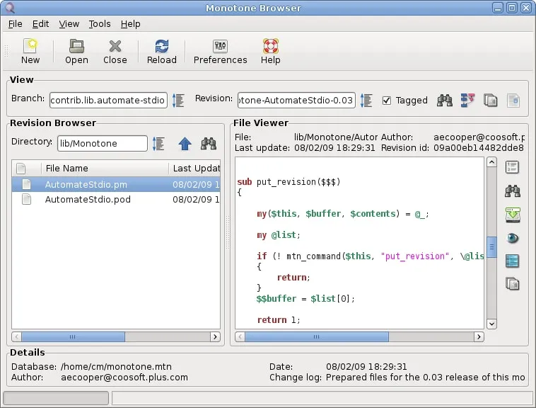 | 1. Простой и понятный набор команд, схожий с командами Subversion и CVS. 2. Поддерживает переименование и перемещение файлов и директорий. 3. Качественная документация, значительно облегчающая использование системы контроля версий. | 1. Низкая скорость работы. 2. Отсутствие мощных графических оболочек. 3. Возможные (но чрезвычайно низкие) совпадения хэш - кода отличных по содержанию ревизий. | Monotone - это мощный и удобный инструмент для управления версиями разрабатываемого проекта. Набор команд - продуман и интуитивно понятен, особенно, он будет удобен для пользователей, привыкших к работе c Subversion и CVS. Прекрасно оформленная и полная документация позволит быстро освоиться и использовать все возможности Subversion на полную мощность. Однако, относительно низкая скорость работы и отсутствие мощных графических оболочек, возможно, сделает работу с большими проектами несколько затруднительной. Поэтому, если вам требуется система контроля версий для поддержки сложных и объемных продуктов, стоит обратить внимание на Git или Mercurial.
Git | Распределённая система управления версиями. Проект был создан Линусом Торвальдсом для управления разработкой ядра Linux, первая версия выпущена 7 апреля 2005 года. На сегодняшний день его поддерживает Джунио Хамано. | 2005 | распределенный | 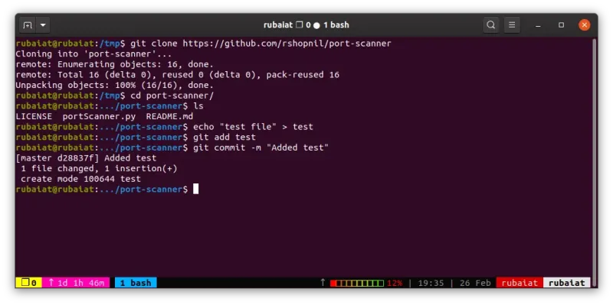 Программное обеспечение контроля версий отслеживает все вносимые в код изменения в специальной базе данных. При обнаружении ошибки разработчики могут вернуться назад и выполнить сравнение с более ранними версиями кода для исправления ошибок, сводя к минимуму проблемы для всех участников команды. |  | Прекрасно подходит для тех, кто ненавидит CVS/SVN Значительное увеличение быстродействия Дешевые операции с ветками кода Полная история разработки доступная оффлайн Распределенная, пиринговая модель | Высокий порог вхождения (обучения) для тех, кто ранее использовал SVN | Git - удобная программа для пользования в професиональных руках, но всему же этому можно научиться.
Bazaar | Распределённая система управления версиями, разработка которой спонсируется фирмой Canonical. Система Bazaar разработана с целью облегчить работу над развитием свободных и открытых проектов для всех желающих. | 2005 | распределенный | Bazaar – распределенная, свободно распространяемая система контроля версий, разрабатываемая при поддержке компании Canonical Ltd. Написана на языке Python и работает под управлением операционных систем Linux, Mac OS X и Windows. В отличие от Git и Mercurial, создаваемых для контроля версий ядра операционной системы Linux, а поэтому ориентированных на максимальное быстродействие при работе с огромным числом файлов, Bazaar ориентировался на удобный и дружественный интерфейс пользователя. Оптимизация скорости работы производилось уже на втором этапе, когда первые версии программы уже появились. Как и во многих других системах контроля версий, система команд Bazaar’a - очень похожа на команды CVS или Subversion, что, впрочем, неудивительно, так как обеспечивает удобный, простой и интуитивно понятный интерфейс взаимодействия с программой. Приятно, что огромное внимание уделяется работе с ветками проектов (создание, объединение веток и т.д.), что очень важно при разработке серьезных проектов и позволяет проводить доработки и эксперименты без угрозы потери основной версии программного обеспечения. Большой плюс этой системе контроля версий дает возможность работы с репозиториями других систем контроля версий, таких как Subversion или Git. Кратко приведем наиболее значительные достоинства и недостатки этой системы контроля версий. | 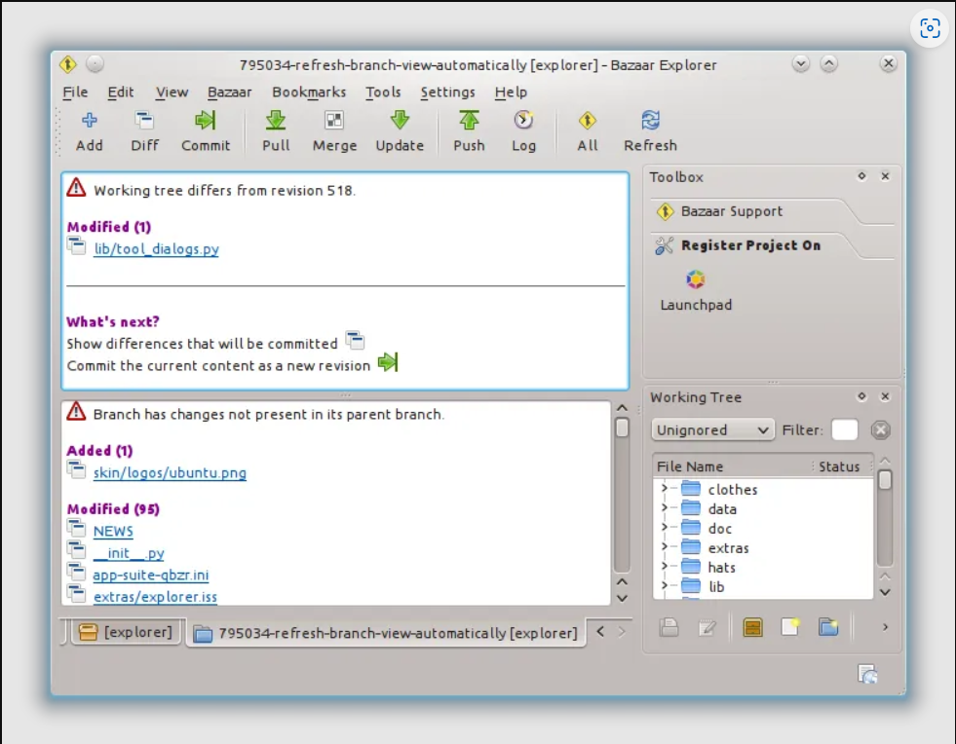 | 1. Кросплатформенная поддержка. 2. Удобный и интуитивно понятный интерфейс. 3. Простая работа с ветками проекта. 4. Возможность работы с репозиториями других систем контроля версий. 5. Великолепная документация. 6. Удобный графический интерфейс. 7. Чрезвычайная гибкость, позволяющая подстроится под нужды конкретного пользователя. | 1. Более низкая скорость работы, по сравнению с git и mercurial, но эта ситуация постепенно исправляется. 2. Для полноценного функционирования необходимо устанавливать достаточно большое количество плагинов, позволяющих полностью раскрыть все возможности системы контроля версий. | Bazaar – удобная система контроля версий с приятным интерфейсом. Хорошо подходит для пользователей, которых отталкивает перспектива работы с командной строкой. Множество дополнительных опций и расширений позволит настроить программу под свои нужды. Схожесть системы команд с Git и Subversion, и возможность работы напрямую с их репозиториями, - сделает переход на Bazaar быстрым и безболезненным. Об успешности базара говорит и тот факт, что ей пользуются разработчики Ubuntu Linux.
Arch | Arch – распределенная система контроля версий. Она не требует специального сервиса для установки сетевого репозитория и подходит любой удаленный файловый сервис (такие как FTP, SFTP или WebDAV). Это делает установку сервиса невероятно легкой. Arch поддерживает версионные переименования файлов и директорий, а также интеллектуальное объединение, которое может определить, был ли файл переименован и затем чисто применяет изменения. | 2002 | распределенный | 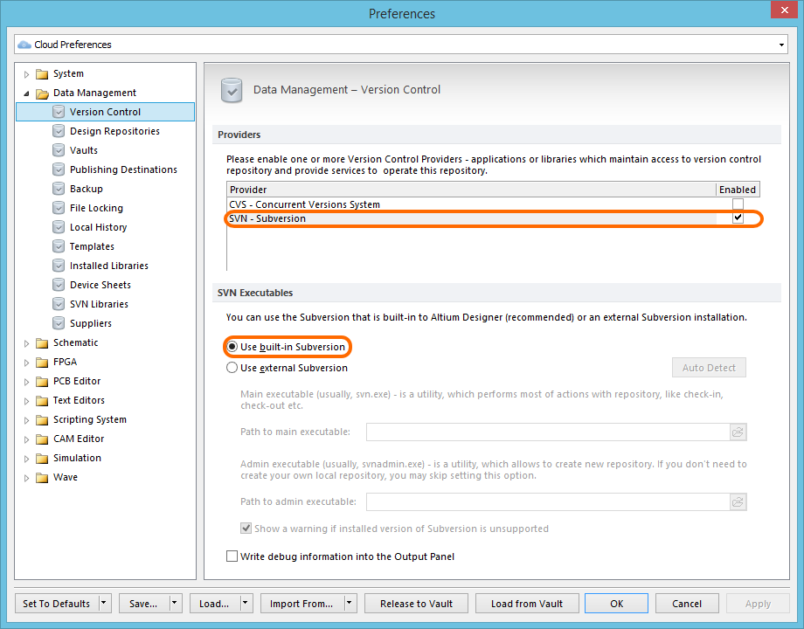 Работа строится следующим образом. В первую очередь, создается база данных проекта SQLite, и генерируются ключи с использованием алгоритма хеширования SHA1 (Secure Hash Algorithm 1). Затем, по ходу корректировки проекта пользователем, все изменения сохраняются в этой базе данных, аналогично сохранению изменений в репозитории других систем контроля версий. Для синхронизации проекта с другими пользователями необходимо: - Экспортировать ключ (хэш - код последней версии проекта) и получить аналогичные ключи от других клиентов. - Сохранить всем клиентам полученные ключи в связке ключей своих локальных проектах Monotone. - Теперь каждый, зарегистрированный таким образом пользователь, может синхронизировать разработку со своими коллегами, используя простой набор команд. Обобщим достоинства и недостатки системы контроля версий Monotone. |  | 1. Простой и понятный набор команд, схожий с командами Subversion и CVS. 2. Поддерживает переименование и перемещение файлов и директорий. 3. Качественная документация, значительно облегчающая использование системы контроля версий. | 1. Низкая скорость работы. 2. Отсутствие мощных графических оболочек. 3. Возможные (но чрезвычайно низкие) совпадения хэш - кода отличных по содержанию ревизий. | Monotone - это мощный и удобный инструмент для управления версиями разрабатываемого проекта. Набор команд - продуман и интуитивно понятен, особенно, он будет удобен для пользователей, привыкших к работе c Subversion и CVS. Прекрасно оформленная и полная документация позволит быстро освоиться и использовать все возможности Subversion на полную мощность. Однако, относительно низкая скорость работы и отсутствие мощных графических оболочек, возможно, сделает работу с большими проектами несколько затруднительной. Поэтому, если вам требуется система контроля версий для поддержки сложных и объемных продуктов, стоит обратить внимание на Git или Mercurial.
Perforce | Коммерческая система управления версиями. Доступна бесплатная лицензия для пяти пользователей. Разработана компанией Perforce Software, основанной в 1995 году. Система имеет клиент-серверную архитектуру. Сервер Perforce может одновременно иметь несколько репозиториев, называемые «депо». | 1995 | централизованный | Продолжим обзор систем контроля версий и перейдем к коммерческим программам. Начнем с централизованной системы контроля версий – Perforce, разработанной компанией Perforce Software. Система Perforce имеет клиент-серверную организацию и позволяет одновременно управлять несколькими проектами, создавая для каждого проекта свой репозиторий. Perforce – кроссплатформенная система. Существуют версии, способные работать под управлением операционных систем Unix, Mac OS X, Microsoft Windows. Для работы с системой контроля версий можно использовать, как консоль, так и специально разработанный графический интерфейс. Серьезное преимущество Perforce’у дает возможность интегрироваться со множеством средств разработки программного обеспечения и такими приложениями, как Autodesk 3D Studio Max, Maya, Adobe Photoshop, Microsoft Office, Eclipse, emacs и многими другими. | 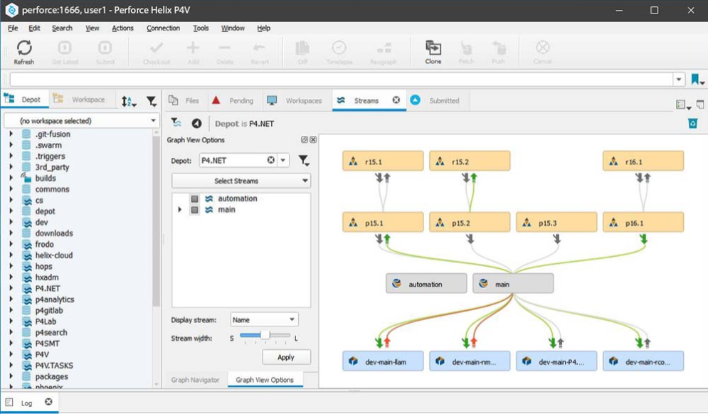 | Perforce поддерживает блокировку и, похоже, требует ее для некоторых типов файлов, которые нельзя объединить (двоичные ресурсы, изображения Think и т. д.). Это делает нет, однако требует блокировки для обычных исходных файлов, которые могут быть открыты для редактирования несколькими пользователями одновременно, а затем объединены обратно в хранилище. Я нахожу систему Perforce с «списками изменений», которые группируют изменения в несколько файлов и рассматривают их как единое целое, и это приятно. | пользовательский интерфейс ужасен, сложен и просто не интуитивно понятен. Он глючит и часто дает сбой | Поддержка возможности создания веток версий проекта, гибко управлять ими, объединять, откатываться на предыдущие ревизии, - делает Perforce вполне конкурентно способной системой и способствуют ее широкому распространению. Однако, это продукт - коммерческий, что несколько сужает область его применения и сдерживает распространение. В основном, он используется в больших коммерческих компаниях, для которых важна не только функциональность, но и своевременная техническая поддержка.
Mercurial | Кроссплатформенная распределённая система управления версиями, разработанная для эффективной работы с очень большими репозиториями кода. В первую очередь она является консольной программой. | 2005 | распределенный | Распределенная система контроля версий Mercurial разрабатывалась Мэттом Макалом параллельно с системой контроля версий Git, созданной Торвальдсом Линусом. Первоначально, она была создана для эффективного управления большими проектами под Linux’ом, а поэтому была ориентирована на быструю и надежную работу с большими репозиториями. На данный момент mercurial адаптирован для работы под Windows, Mac OS X и большинство Unix систем. Большая часть системы контроля версий написана на языке Python, и только отдельные участки программы, требующие наибольшего быстродействия, написаны на языке Си. Идентификация ревизий происходит на основе алгоритма хеширования SHA1 (Secure Hash Algorithm 1), однако, также предусмотрена возможность присвоения ревизиям индивидуальных номеров. Так же, как и в git’е, поддерживается возможность создания веток проекта с последующим их слиянием. Для взаимодействия между клиентами используются протоколы HTTP, HTTPS или SSH. Набор команд - простой и интуитивно понятный, во многом схожий с командами subversion. Так же имеется ряд графических оболочек и доступ к репозиторию через веб-интерфейс. Немаловажным является и наличие утилит, позволяющих импортировать репозитории многих других систем контроля версий. Рассмотрим основные достоинства и недостатки Mercurial. | 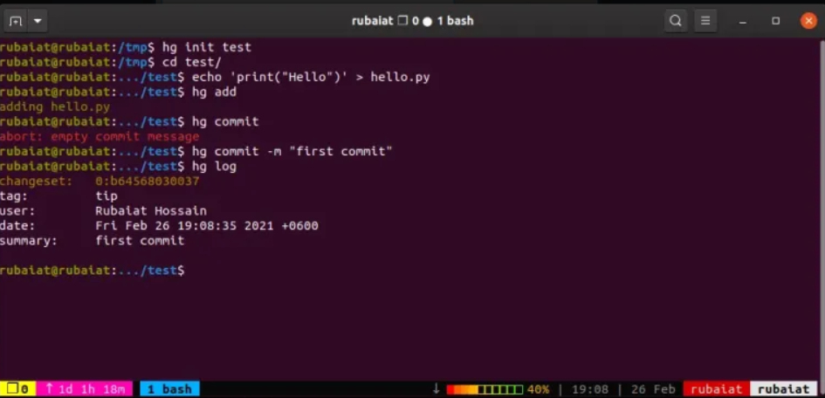 | 1. Быстрая обработка данных. 2. Кросплатформенная поддержка. 3. Возможность работы с несколькими ветками проекта. 4. Простота в обращение. 5. Возможность конвертирования репозиториев других систем поддержки версий, таких как CVS, Subversion, Git, Darcs, GNU Arch, Bazaar и др. | 1. Возможные (но чрезвычайно низкие) совпадения хеш - кода отличных по содержанию ревизий. 2. Ориентирован на работу в консоли. | Простой и отточенный интерфейс, и набор команд, возможность импортировать репозитории с других систем контроля версий, - сделают переход на Mercurial и обучение основным особенностями безболезненным и быстрым. Вряд ли это займет больше нескольких дней. Надежность и скорость работы позволяют использовать его для контроля версий огромных проектов. Все это делает mercurial достойным конкурентом git’а.
TFS | Team Foundation Server Продукт корпорации Microsoft, представляющий собой комплексное решение, объединяющее в себе систему управления версиями, сбор данных, построение отчётов, отслеживание статусов и изменений по проекту и предназначенное для совместной работы над проектами по разработке программного обеспечения. Продукт доступен в виде отдельного приложения, сходного по функциям с облачным сервисом Azure DevOps Services. | 2005 | централизованный | Собственно говоря, нельзя назвать Team Foundation Server (TFC) просто системой контроля версий – это некое комплексное решение, в состав которого входит и система управления версиями, и система сбора данных, и построения отчетов, и другие полезные функции. Управляемый проект при работе с TFC представляет собой ветки исходного кода проекта, наборы отчетов и пользовательские элементы. При создании проекта заранее выбираются его параметры, которые можно, как выбирать самостоятельно, так и использовать шаблоны. Шаблоны позволяют определить путь развития проекта, сделать его гибким или жестко формализованным, заложить стратегию развития, учесть необходимые заготовки документов и отчетов. TFC легко интегрируется с Microsoft Excel и Microsoft Project, что значительно облегчает создание и отслеживание элементов контролируемых проектов. | 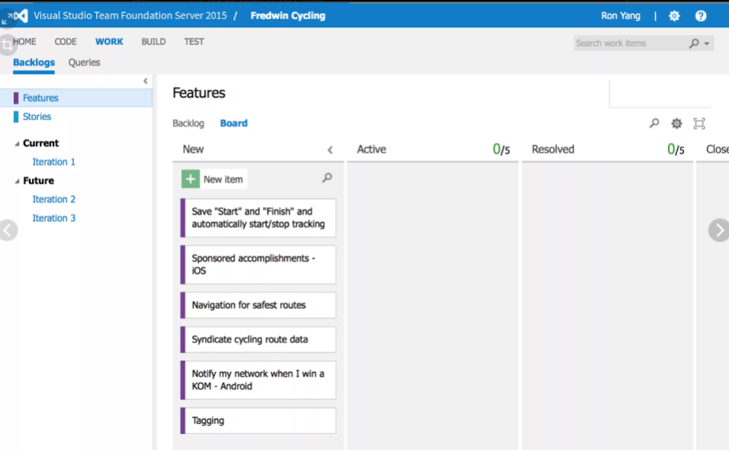 | В качестве системы контроля версий, TFC позволяет: - совместно корректировать файлы проекта; - разрешать конфликты; - создавать ветки проектов, а затем объединять их; - управлять доступом к репозиторию; - откатываться на предыдущие версии; - создавать отложенные изменения - изменения, которые, непосредственно, не добавлены в репозиторий, но их могут видеть другие пользователи, причем скачать эти изменения можно, только получив специальное разрешение от владельца изменений; - помечать отдельные версии файлов в репозитории и группировать их; | проблемы с TFS: Модель заселения / выселения. Это огромный недостаток системы контроля версий TFS. К сожалению, VS автоматически проверяет элементы за вас, даже если вы этого не хотите. | TFC - мощный и удобный инструмент, позволяющий не только управлять версиями исходного кода, но и полностью организовывать весь цикл разработки проекта от написания программ до их документации. Однако, эта мощная и сложная система больше подходит для ведения больших проектов, требующих сложного и досконального управления разработкой. Если у вас - небольшая разработка, то имеет смысл использовать менее мощный инструмент, а еще лучше свободно распространяемый, так как это вам сэкономит время, деньги и нервы.

